V4

Aportes por administración de acueducto comunitario |  |  |  |  |  |  |  |  |  |  |  |  |  |  |  | SISTEMA DE INFORMACION SAI - 4.4.3 | 2023.01.16
No desperdicies el agua ¡Cuidala!
 | SUSCRIPTOR / PREDIO |  |  |  |  |  |  |  |  |  |  |  |  |  |  |  |  |  |  |  |  |  |  | NO PREDIOS
 | Referencia |  | Nombre del titular |  |  |  |  |  |  |  |  | Ciclo |  | Estrato |  |  | Tipo predio |  |  | Clase de uso

 | Medidor N° |  |  | Dia |  | Dirección/Sector |  |  |  |  |  | Casa |  |  | Piso |  |  | Dirección de entrega |  |  |  |  |  | ABONOS DISPONIBLES
 |  |  |  |  |  |  |  |  |  |  |  |  |  |  |  |  |  |  |  |  |  |  |  | (0) - Cero

ASOCIACION DE USUARIOS DE LA EMPRESA COMUNITARIA DE ACUEDUCTO Y ALCANTARILLADO DE CAIMALITO ESP NIT 900.017.239-2 | CONCEPTOS DE ACUEDUCTO |  |  |  |  |  |  |  |  |  |  |  |  |  |  |  |  | COMPORTAMIENTO DE CONSUMO GENERAL M3 - TODOS LOS USUARIOS
 | Descripcion |  |  |  |  |  |  | Saldo |  | Cuo/Ptes |  |  | Total |  |  |  |  | Medición actual

 |  |  |  |  |  |  |  |  |  |  |  |  |  |  |  |  |  | Medición anterior

 |  |  |  |  |  |  |  |  |  |  |  |  |  |  |  |  |  | Consumo m3

NO APORTE |  |  |  |  |  |  |  |  |  |  |  |  |  |  |  |  |  | Promedio mensual
 |  |  |  |  |  |  | TOTAL SERVICIO |  |  |  |  |  | $ 0

MATRICULA | CONCEPTOS DE ALCANTARILLADO |  |  |  |  |  |  |  |  |  |  |  |  |  |  |  |  | ULTIMO PAGO |  |  |  |  |  |  | FACTURAS VENCIDAS
 | Descripcion |  |  |  |  |  |  | Saldo |  | Cuo/Ptes |  |  | Total |  |  |  |  | Ref | Fecha |  |  |  | Valor

ESTADO |  |  |  |  |  |  | TOTAL SERVICIO |  |  |  |  |  | $ 0
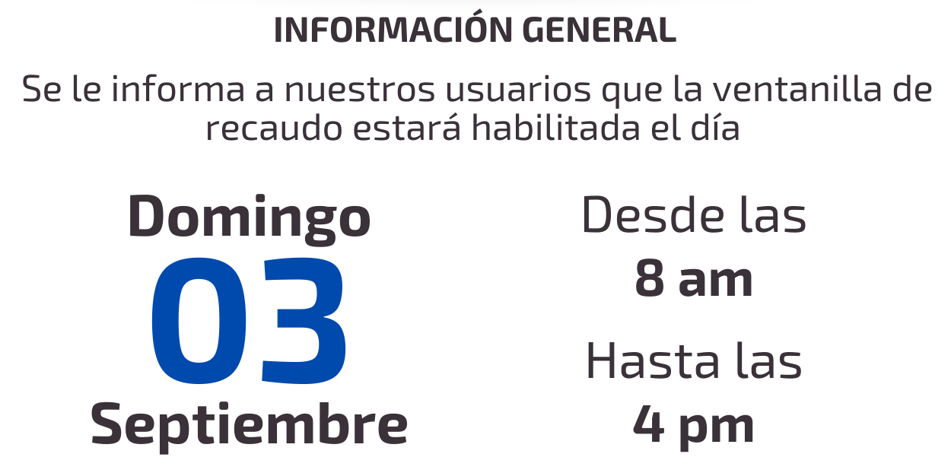


ULTIMO PERIODO FACTURADO

FECHAS DE PROCEDIMIENTO
Fecha de expedición | Esta factura prestará meríto ejecutivo, de acuerdo a las normas del Derecho Civil y Comercial

Fecha de pago
 |  |  |  |  |  |  |  |  | Presidente y Representante legal
Fecha de suspensión | INFORMACIÓN TARIFARIA |  |  |  |  |  |  |  |  |  |  |  |  |  |  |  |  |  |  |  | ATENCION AL USUARIO
 | Derecho de conexión |  |  |  | Aporte fijo/Mantenimiento |  |  |  |  |  | Aporte fijo/Reconexion |  |  |  |  |  | Aporte fijo/Suspención |  |  |  |  | sector centro cs 360c - caseta acueducto comunitario
 |  | $ 100,000 |  |  | $ 4,000 |  |  |  |  |  | $ 8,500 |  |  |  |  |  | $ 8,500
TOTAL A PAGAR | Aporte por mora |  |  |  | Aporte fijo/Mensual/Uni |  |  |  |  |  | Aporte fijo/Mensual/Bi |  |  |  |  |  | Aporte fijo/Mensual/Mul |  |  |  |  | 3215546528 - 3145754528
 | $ 2,000 |  |  |  | $ 8,000 |  |  |  |  |  | No definido |  |  |  |  |  | No definido |  |  |  |  | Empresa comunitaria de acueducto y alcantarillado de caimalito
$ 0 | ESTOS VALORES SON INFORMATIVOS, NO ESTAN INCLUIDOS DENTRO DEL TOTAL A PAGAR EN LA FACTURA
 |  |  |  |  |  |  |  |  |  |  |  |  |  |  |  |  |  |  |  |  |  | emp.acueducto.caimalito@gmail.com
 | Para cualquier acto de reclamacion, debera presentar la factura anterior con la que realizo el pago con sellos oficiales o tikect de pago.

